Kundenkreislauf
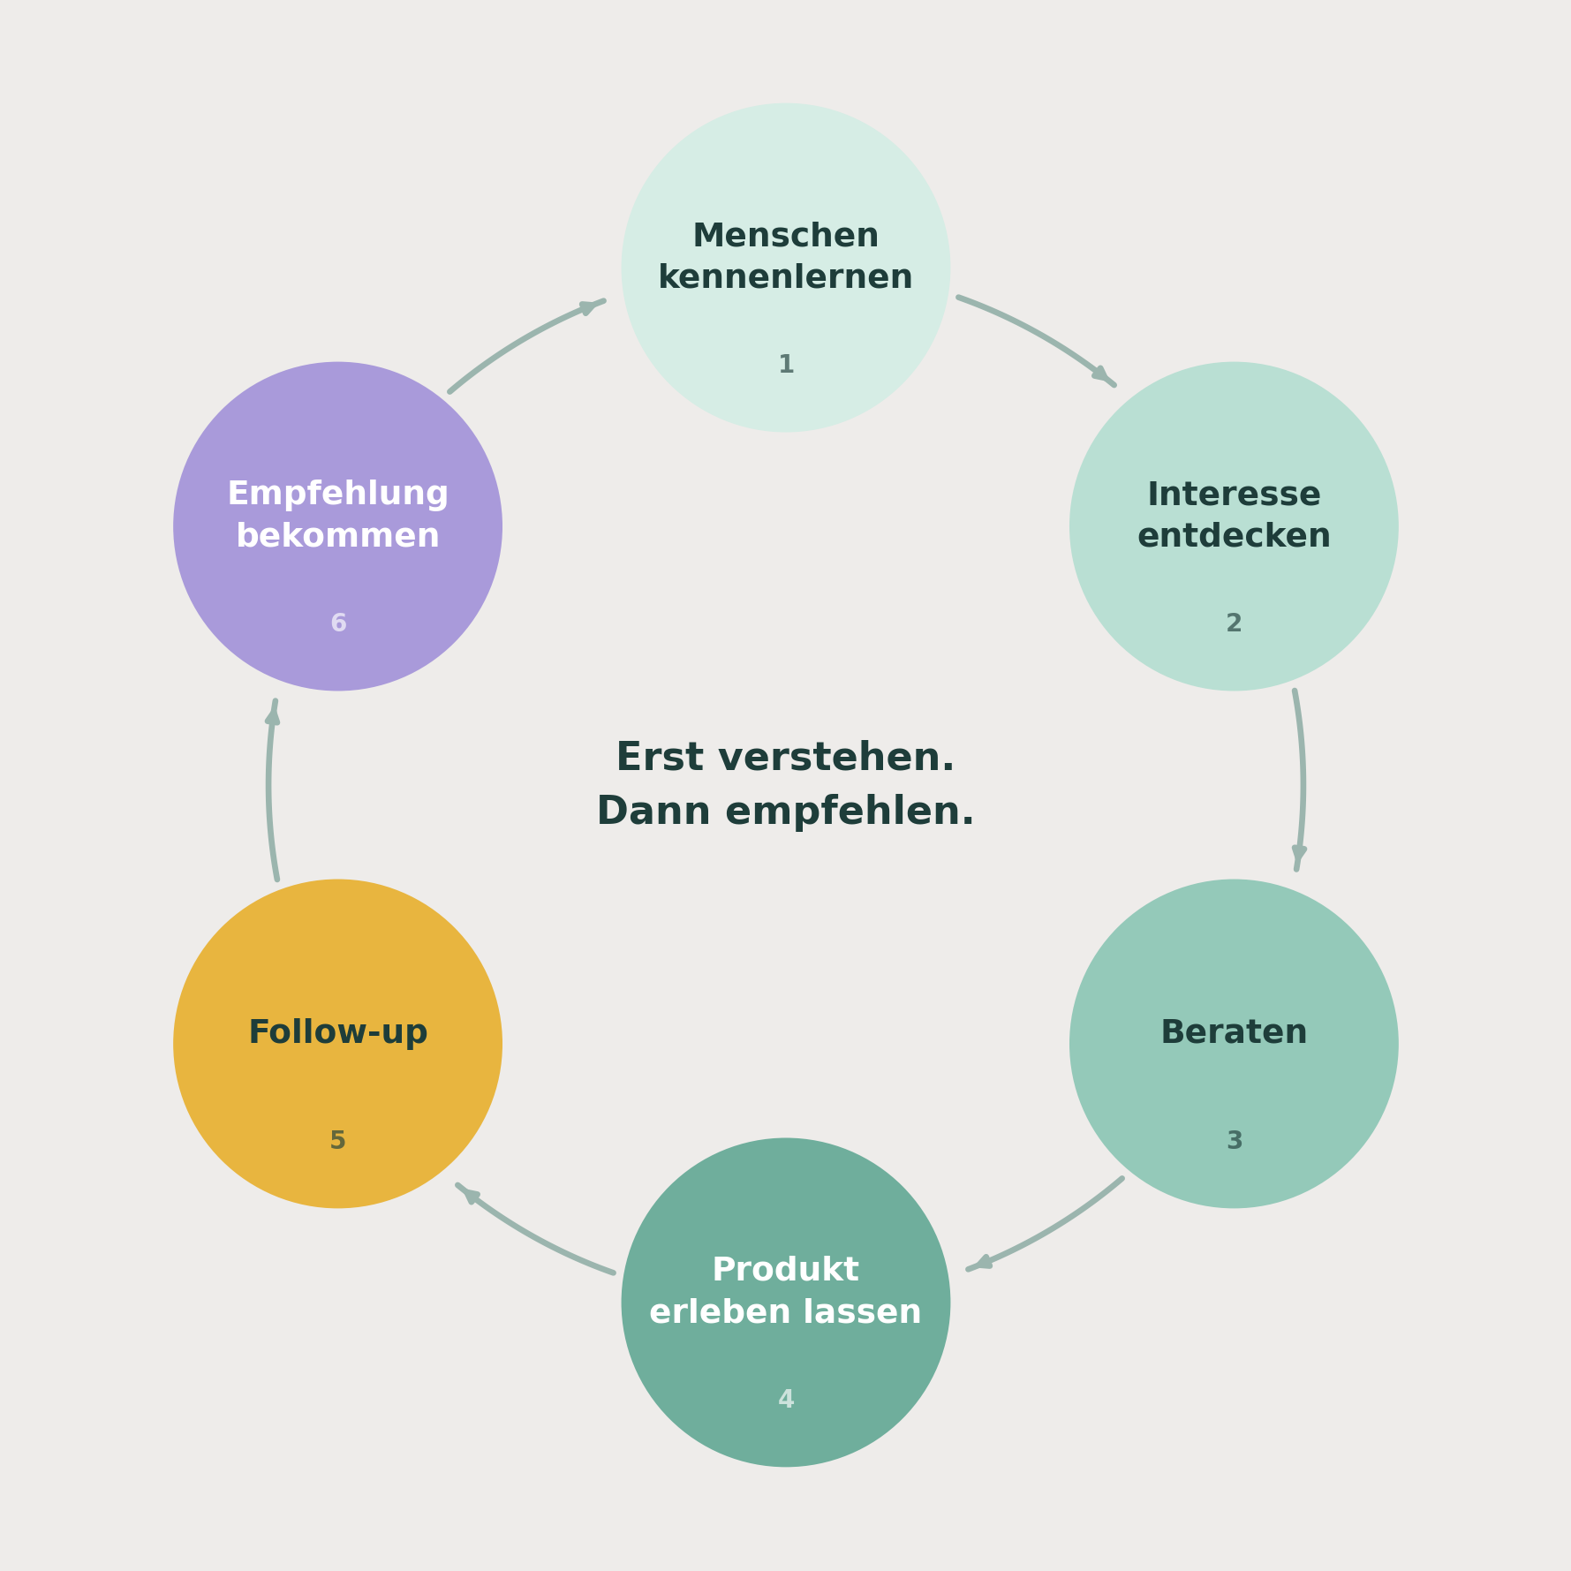
Der Kundenkreislauf | Follow-up: immer den nächsten Schritt ansagen
 | Überlass es nie der anderen Person, sich zu melden. Der nächste Schritt gehört dir. Und jedes Follow-up bringt etwas mit, nie nur ein Nachfragen.

 | So endet jedes Gespräch
 | Ich meld mich in etwa 14 Tagen nochmal, wann passt es dir am besten?
 | Ich schreib dir am Wochenende, dann hast du es ein paar Tage getestet.

 | Nach der ersten Bestellung
 | Nach 2 Tagen: Ist alles gut angekommen? Ich meld mich Ende der Woche nochmal.
 | Nach 10 Tagen: Wie geht es dir damit, merkst du schon einen Unterschied?
 | Bevor es leer wird: Ich schätze, du bist bald durch. Soll ich es dir nachbestellen?

 | Wenn keine Antwort kommt
 | Nimm einen neuen Anlass, statt an die alte Nachricht zu erinnern.
 | Ich hab heute etwas gesehen und musste an dich denken, weil du damals gesagt hast, dass ...
 | Nie: hast du schon geschaut. Das bringt die andere in Rechtfertigung.

 | Wenn es unverbindlich bleibt
 | Magst du, dass ich dir kurz zusammenschreibe, was für dich am ehesten passt?
 | Gibt es noch etwas, das du wissen möchtest, bevor du es ausprobierst?
 | Menschen sagen zu Hilfe eher ja als zu einer Entscheidung.

 | Nur bei einem klaren Nein lassen wir es
 | Alles klar, danke fürs Bescheidgeben, dann meld ich mich dazu nicht weiter.
 | Wenn sich etwas ändert, weißt du, wo du mich findest.
Fragen, die ein Gespräch öffnen | Kennst du jemanden, für den es gerade passen könnte?
Was ist dir bei Hautpflege eigentlich wichtig?
Was verwendest du momentan? | Und dann die Empfehlung
Nimmst du Nahrungsergänzung? | Wenn es dir gefällt und du jemanden kennst, für den das auch passen könnte, bring uns gerne zusammen.
Bist du mit deinen Produkten wirklich zufrieden? | Alle Fragen im Detail: siehe Blatt Follow-up Fragen.
Was würdest du gerne verändern?

